상품제안서
건강체크 3종 소 자가검사 | 상품코드: S29994

 |  |  |  |  |  |  | 02-713-8555 | www.synergygift.co.kr
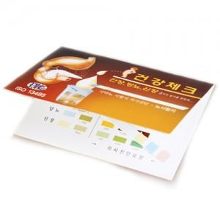

【상세/제작정보】 | <p><span style="font-size: 14pt;">종이,스티커 인쇄시 소량의 부족분이(수량의 5~10%) 발생가능(부족분 발생시 환급)</span>&nbsp;</p>

【인쇄/포장옵션】 | 풀칼라 / OPP(비닐)

【공급단가】 | 수량 | 1,000~ | 2,000~ | 3,000~ | 5,000~ | 10,000~
*VAT별도 | 단가 | 230원 | 220원 | 220원 | 210원 | 200원

【상품 URL】 | https://www.synergygift.co.kr:443/src/goods_detail.php?gdno=29994

